包装方案
零件信息 |  |  |  |  | 正式包装（循环包装） |  |  |  |  |  | 临时包装方案
项目 | 零件号 | 零件名称 | 尺寸 | 重量 | 包装 | 包装图片 | 参考装箱数量 | 摆放方式 | 托盘尺寸 | 托盘承载量 | 包装 | 包装图片 | 参考装箱数量 | 托盘尺寸 | 托盘承载量
J6L主驾 | SHT0014630 | 靠背泡棉总成 | 480*610*180 | 1.3988 | 6丝2*2m 塑料袋 |  | 10 | 叠装 | - | - | 散装 | - | - | - | -
J6L主驾 | SHT0015048 | 靠背泡棉总成（先使用SHT0013536） | 480*610*180 | 1.3988
J6L主驾 | SHT0012340 | 主驾驶座垫泡沫总成 | 495*540*130 | 0.8672
J6L前座 | SHT0015073 | 座垫泡沫总成 | 495*540*130 | 0.8900
J6L主驾 | SHT0013338 | 主边调角器总成 | 186*128*38 | 1.4954 | EU4622 | 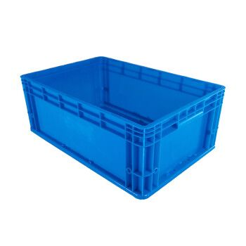 | 10 |  | 1200*800 塑料托盘+上盖 | 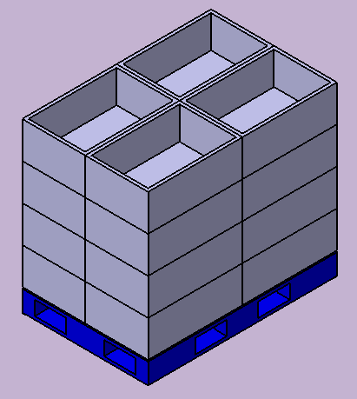 16箱/托盘 （4箱/层） | 600*400*300 对口纸箱 |  | 10 | 1200*800*125 木托盘 | 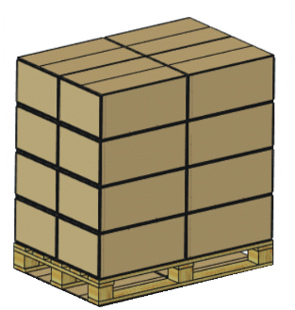 20箱/托盘 （4箱/层）
J6L主驾 | SHT0001838 | 主边调角器总成 | 186*128*38 | 1.4954 |  |  | 10 |  |  |  |  |  | 10
J6L主驾 | SHT0001839 | 副边调角器总成 | 186*128*39 | 0.9530 |  |  | 10 |  |  |  |  |  | 10
J6L主驾 | SHT0011962 | 座垫前部罩壳 | 328*75*58 | 0.1124 |  |  | 24 |  |  |  |  |  | 24
J6L主驾 | SHT0012564 | 扶手支架焊接总成 | 103*105*92 | 0.322 |  |  | 36 |  |  |  |  |  | 36
J6L主驾 | SHT0011613 | 右侧扶手本体总成 | 478*63*100 | 0.8482 |  |  | 10 |  |  |  |  |  | 10
J6L主驾 | SHT0011975 | 加热通风底座 | —— | 0.115 |  |  | 100 | 散装 |  |  |  |  | 100
J6L主驾 | SHT0014002 | 左侧罩壳（带气袋腰托） | 556*240*125 | 0.291 | EU8633 |  | 16 | 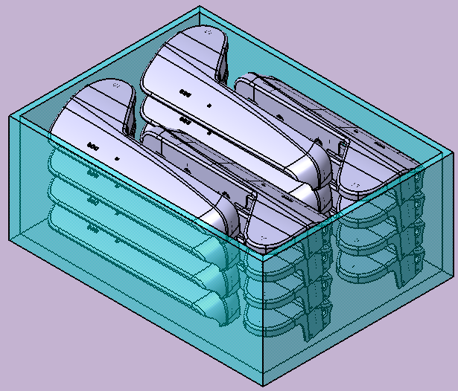 |  | 12箱/托盘 （4箱/层） | 800*600*300 对口纸箱 |  | 16 |  | 10箱/托盘 （2箱/层）
J6L主驾 | SHT0012959 | 左侧罩壳 | 556*240*125 | 0.2910 |  |  | 16 |  |  |  |  |  | 16
J6L主驾 | SHT0011961 | 右侧罩壳 | 560*240*195 | 0.3012 |  |  | 16 |  |  |  |  |  | 16
J6L主驾 | SHT0013891 | 调角器右罩壳 | —— | 0.3160 |  |  | 16 |  |  |  |  |  | 16
J6L主驾 | SHT0014482 | 高配底座模块化 | —— | —— | 围板箱 1200*1000 围板886 |  | 20 | 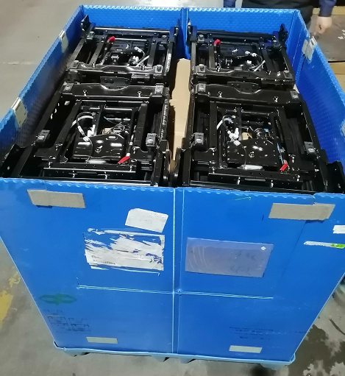 | 中空板垫板：1085*925 中空板隔档：按图 |  | 大纸箱 1140*900**1000 |  | 20 | 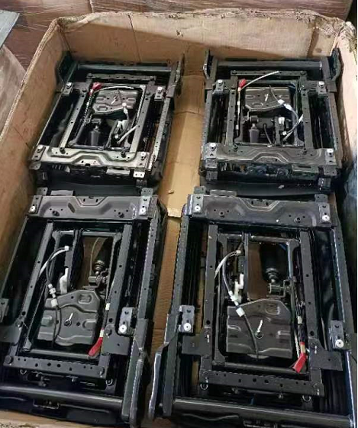
J6L主驾 | SHT0014483 | 低配底座模块化 | —— | —— |  |  | 20 |  |  |  |  |  | 20

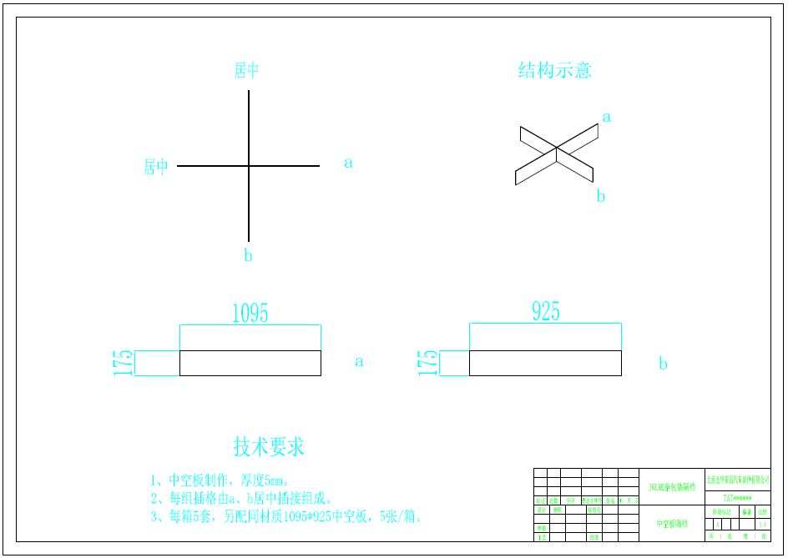

围板箱采买和租赁成本对比
日产峰值 | 128 | 12月 | 1月 | 2月 | 生命周期 | 120000
loop day |  | 1430 | 2800 | 2000 |  | .
生产 | 4
安全库存 | 2
低储 | 4
在途 | 4
空器具 | 4
合计 | 18

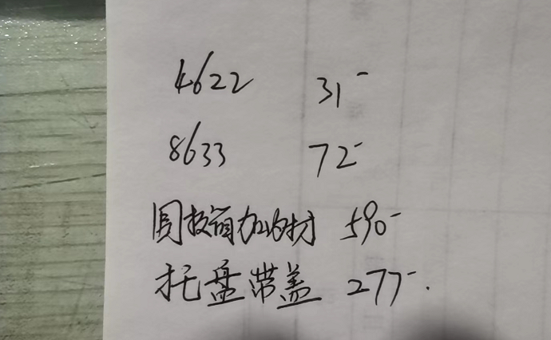
 |  |  |  |  | 围板箱采买价格
零件号 | 零件名称 | 标包 | 塑料袋 |  | 包装 | 规格 | 计算数量（含10%损耗） | 单价 | 总价
SHT0014630 | 靠背泡棉总成 | 12 | 5000 |  | 围板箱 | 1200*1000围板高度886 | 256 | 590 | 151040
SHT0015048 | 靠背泡棉总成 | 12 | 5000 |  | 内衬 | 按图
SHT0012340 | 主驾驶座垫泡沫总成 | 12 | 5000
SHT0015073 | 座垫泡沫总成 | 12 | 5000 |  | 单台套包装费 | 1.26
 |  | 合计 | 20000
零件号 | 零件名称 | 标包 | 塑料箱 | 托盘
SHT0013338 | 主边调角器总成 | 10 | 231 | 15
SHT0001838 | 主边调角器总成 | 10 | 231 | 15 | 围板箱租赁价格
SHT0001839 | 副边调角器总成 | 10 | 461 | 29 | 包装 | 规格 | 计算数量（含10%损耗） | 单价 | 总价
SHT0011962 | 座垫前部罩壳 | 24 | 96 | 6 | 围板箱+内衬 | 1200*1000围板高度886 | 256 | 静态1.5 | 560640
SHT0012564 | 扶手支架焊接总成 | 36 | 64 | 4 |  | 内衬按图 |  | 动态130 | 780000
SHT0011613 | 右侧扶手本体总成 | 10 | 231 | 15
SHT0011975 | 加热通风底座 | 100 | 24 | 2 | 单台套包装费静态 | 4.67
 |  | 合计 | 1338 | 86 | 单台套包装费动态 | 6.50
零件号 | 零件名称 | 标包 | 塑料箱 | 托盘
SHT0014002 | 左侧罩壳（带气袋腰托） | 16 | 144 | 12
SHT0012959 | 左侧罩壳 | 16 | 144 | 12
SHT0011961 | 右侧罩壳 | 16 | 144 | 12
SHT0013891 | 调角器右罩壳 | 16 | 144 | 12
 |  | 合计 | 576 | 48
零件号 | 零件名称 | 标包 | 围板箱
SHT0014482 | 高配底座模块化 | 20 | 116
SHT0014483 | 低配底座模块化 | 20 | 116
 |  | 合计 | 232

成本对比
物流成本分析
包装类型 |  | 包装费 | 运费 | 单套包装费 | 单套运费 | 单套物流成本
一次性包装 | 全一次性 | 2580956.4 | 2574000 | 21.51 | 21.45 | 42.96
 | 大纸箱循环 | 1407196.4 | 3289000 | 11.73 | 27.41 | 39.13
循环包装 | 采买 | 426316 | 3256000 | 3.55 | 27.13 | 30.69
 | 静态租赁 | 560640 | 3256000 | 4.67 | 27.13 | 31.81
 | 动态租赁 | 780000 | 3256000 | 6.50 | 27.13 | 33.63

 | 生命周期产量 | 120000

 | 生命周期产量 | 一次性包装物流成本 | 循环包装物流成本 | 一次性包装总投入费用 | 循环包装总投入费用 | 总差额
 | 800 | 63.49 | 64.22 | 17788.00 | 7377.50 | 10,410.50
 | 5000 | 43.63 | 34.70 | 108142.80 | 19514.50 | 88,628.30
 | 10000 | 43.56 | 33.25 | 215637.00 | 35499.00 | 180,138.00
 | 30000 | 43.16 | 30.48 | 645711.40 | 100345.00 | 545,366.40
 | 60000 | 42.96 | 30.38 | 1290733.20 | 194842.00 | 1,095,891.20
 | 120000 | 42.96 | 30.69 | 2580956.40 | 426316.00 | 2,154,640.40

